12_手順書(ミラーテスト)
１2．HULFT設定(自行バッチ側切替)

検印
実施者
 |  | 【ミラー環境用テスト手順】

 | 12-1-01.テスト対象ファイルを準備する。

 |  | (1)配信側

 |  |  |  | ファイルID |  |  | ファイル名 | 情報系側ファイル名
 |  |  |  | AFKT662 |  |  | 月間個人ＩＢ新規契約者ＣＳＶ | D:\nb_data\SMNC10.FODK1
 |  |  |  | AFKT663 |  |  | 月間個人ＩＢ新規契約者ＣＴＬ | D:\nb_data\SMNC10.ctl1
 |  |  |  | AFKT664 |  |  | 月間公共料金新規契約者ＣＳＶ | D:\nb_data\SMNC20.FODK1
 |  |  |  | AFKT665 |  |  | 月間公共料金新規契約者ＣＴＬ | D:\nb_data\SMNC20.ctl1

 |  |  |  | 自行ﾊﾞｯﾁG 山中さんに作業を依頼する。

 |  | (2)集信側

 |  |  |  | ファイルID |  |  | ファイル名 | 情報系側ファイル名
 |  |  |  | FAKT451 |  |  | IFD完了ファイル（CIF基本1） | D:\bat_share\nbsend\FAKT451

 |  |  |  | ※情報系側ファイルはバッチ処理にてファイルを作成するので実ファイルは無い状態にする。

検印
実施者
 | 12-1-02.関連する処理を停止する。

 |  | (1)kos_load

 |  |  |  | 処理が実行されていないことをログから確認する。

 |  |  |  |  | D:\nb_load\load_service\log\kos_load.log
 |  |  |  |  | D:\nb_load\load_service\log\kos_thread.txt

 |  |  |  | サービスを停止する。（管理者権限で実行）

 |  |  |  |  | > pushd D:\nb_load\load_service
 |  |  |  |  | > stop.bat

 |  |  |  | 処理が停止されたことをログから確認する。

 |  |  |  |  | D:\nb_load\load_service\log\kos_load.log

検印
実施者
 |  | (2)配信ファイル同期処理

 |  |  |  | Jenkinsサーバにログインする。
 |  |  |  |  | [ジョブ（本番系）]-[nb-data-mirror-from-old-to-new]-[設定]
 |  |  |  |  | [ビルド・トリガ]にある[定期的に実行]のチェックを外す。
 |  |  |  |  | [適用]を押下する。

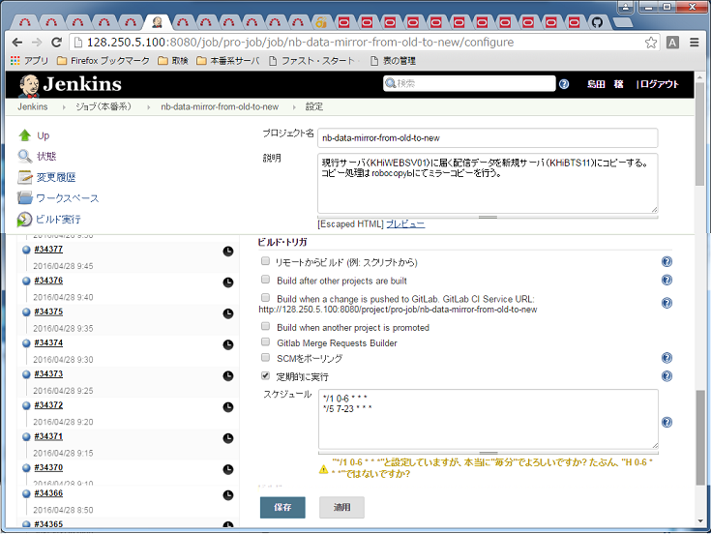

検印
実施者
 | 12-1-03.HULFTの転送グループ設定を変更する。

 |  | (1)情報系側

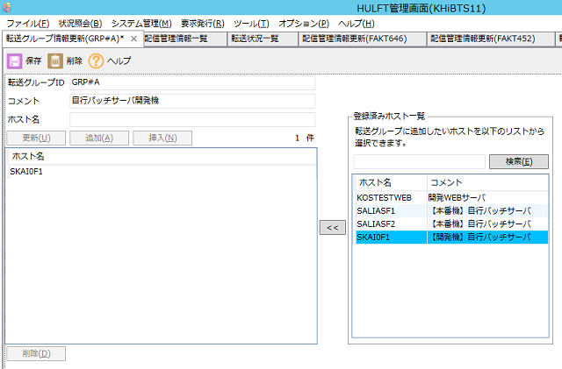
 |  |  | バッチサーバのHULFT定義より転送グループを自行バッチミラー環境にする。
 |  |  | グループ：GRP#A
 |  |  |  | ホスト名=KOSTESTWEB を削除し、ホスト名=DKAI0F1 を追加する。


→

 |  |  | グループ：GRP#B
 |  |  |  | ホスト名=KOSTESTWEB を削除し、ホスト名=DKAI0F1 を追加する。
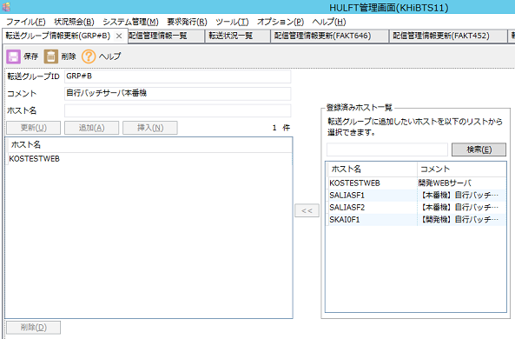
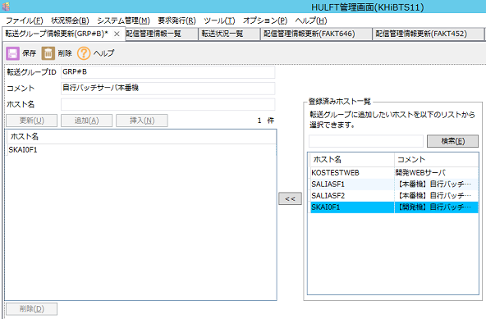

→

検印
実施者
 |  | (2)自行バッチ側

 |  |  | 情報系と同様に転送グループを情報系バッチサーバに変更する。

 |  |  | グループ：GRP#A、GRP#Bに対応した2種類
 |  |  |  | ホスト名=KOSTESTWEB を削除し、ホスト名=KHiBTS11 を追加する。

 |  |  | 実施作業を運用G 岡本さんに依頼する。
 |  |  | ※情報系バッチサーバの詳細ホスト情報は登録済みの予定である。

検印
実施者
 | 12-1-04.ファイルを転送する。

 |  | (1)配信

 |  |  | 自行ﾊﾞｯﾁG 山中さんに作業を依頼する。

 |  |  | << 実施後確認事項 >>
 |  |  |  | ・HULFT転送結果を確認する。
 |  |  |  | ・配信ファイルが出来上がっていることを確認する。
 |  |  |  |  |  | ファイル更新日時
 |  |  |  |  |  | CTL1 ファイル内容（基準日）

 |  | (2)集信
検印
実施者
 |  |  | 情報系バッチサーバより以下のコマンドを実行する。

 |  |  | > D:\Bat\nbsend\nbsend.bat /P:FAKT451 /D:20160427 |  |  |  |  |  | ← /D:基準日 である。必要に応じ変更すること。

 |  |  | << 実施後確認事項 >>
 |  |  |  | ・バッチ実行ログを確認する。
 |  |  |  |  |  | D:\bat\nbsend\log\nbsend.log
 |  |  |  | ・HULFT転送結果を確認する。
 |  |  |  | ・集信ファイルが出来上がっていることを確認する。
 |  |  |  |  |  | 運用G 岡本さんに確認を依頼する。

検印
実施者
 | 12-1-05.HULFTの転送グループ設定を元に戻す。

 |  | (1)情報系側

 |  |  | バッチサーバのHULFT定義より転送グループを情報系テスト環境にする。
 |  |  | グループ：GRP#A
 |  |  |  | ホスト名=DKAI0F1 を削除し、ホスト名=KOSTESTWEB を追加する。
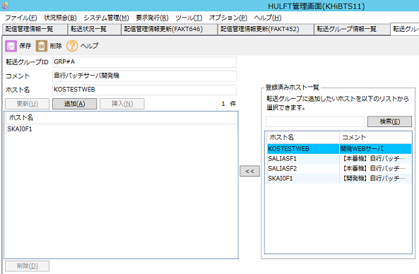
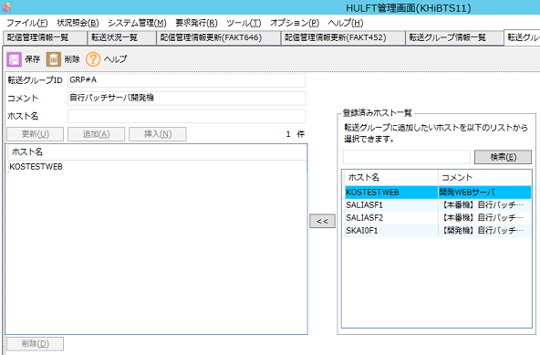

→

 |  |  | グループ：GRP#B
 |  |  |  | ホスト名=DKAI0F1 を削除し、ホスト名=KOSTESTWEB を追加する。
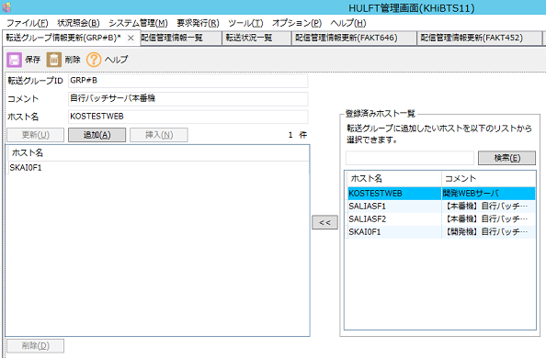
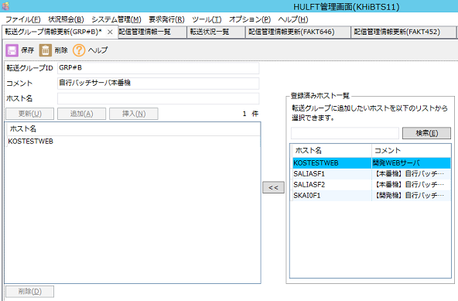

→

 |  | (2)自行バッチ側

 |  |  | 情報系と同様に転送グループを情報系テストサーバに変更する。

 |  |  | グループ：GRP#A、GRP#Bに対応した2種類
 |  |  |  | ホスト名=KHiBTS11 を削除し、ホスト名=KOSTESTWEB を追加する。

 |  |  | 実施作業を運用G 岡本さんに依頼する。

 | 12-1-06.関連する処理を開始する。

検印
実施者
 |  | (1)kos_load

 |  |  |  | サービスを開始する。（管理者権限で実行）

 |  |  |  |  | > pushd D:\nb_load\load_service
 |  |  |  |  | > start.bat

 |  |  |  | 処理が開始されたをログから確認する。

 |  |  |  |  | D:\nb_load\load_service\log\kos_load.log
検印
実施者
 |  | (2)配信ファイル同期処理

 |  |  |  | Jenkinsサーバにログインする。
 |  |  |  |  | [ジョブ（本番系）]-[nb-data-mirror-from-old-to-new]-[設定]
 |  |  |  |  | [ビルド・トリガ]にある[定期的に実行]をチェックする。
 |  |  |  |  | [適用]を押下する。

12_手順書(本番テスト)
１2．HULFT設定(自行バッチ側切替)

検印
実施者
 |  | 【本番用テスト手順】

 | 12-2-01.テスト対象ファイルを準備する。

 |  | (1)配信側

 |  |  |  | ファイルID |  |  | ファイル名 | 情報系側ファイル名
 |  |  |  | AFKT662 |  |  | 月間個人ＩＢ新規契約者ＣＳＶ | D:\nb_data\SMNC10.FODK1
 |  |  |  | AFKT663 |  |  | 月間個人ＩＢ新規契約者ＣＴＬ | D:\nb_data\SMNC10.ctl1
 |  |  |  | AFKT664 |  |  | 月間公共料金新規契約者ＣＳＶ | D:\nb_data\SMNC20.FODK1
 |  |  |  | AFKT665 |  |  | 月間公共料金新規契約者ＣＴＬ | D:\nb_data\SMNC20.ctl1

 |  |  |  | 自行ﾊﾞｯﾁG 岡本さんに作業を依頼する。

 |  | (2)集信側

 |  |  |  | ファイルID |  |  | ファイル名 | 情報系側ファイル名
 |  |  |  | FAKT451 |  |  | IFD完了ファイル（CIF基本1） | D:\bat_share\nbsend\FAKT451

 |  |  |  | ※情報系側ファイルはバッチ処理にてファイルを作成するので実ファイルは無い状態にする。

検印
実施者
 | 12-2-02.関連する処理を停止する。

 |  | (1)kos_load

 |  |  |  | 処理が実行されていないことをログから確認する。

 |  |  |  |  | D:\nb_load\load_service\log\kos_load.log
 |  |  |  |  | D:\nb_load\load_service\log\kos_thread.txt

 |  |  |  | サービスを停止する。（管理者権限で実行）

 |  |  |  |  | > pushd D:\nb_load\load_service
 |  |  |  |  | > stop.bat

 |  |  |  | 処理が停止されたことをログから確認する。

 |  |  |  |  | D:\nb_load\load_service\log\kos_load.log

検印
実施者
 |  | (2)配信ファイル同期処理

 |  |  |  | Jenkinsサーバにログインする。
 |  |  |  |  | [ジョブ（本番系）]-[nb-data-mirror-from-old-to-new]-[設定]
 |  |  |  |  | [ビルド・トリガ]にある[定期的に実行]のチェックを外す。
 |  |  |  |  | [適用]を押下する。

検印
実施者
 | 12-2-03.HULFTの転送グループ設定を変更する。

 |  | (1)情報系側

 |  |  | バッチサーバのHULFT定義より転送グループを自行バッチ本番環境にする。
 |  |  | グループ：GRP#A
 |  |  |  | ホスト名=KOSTESTWEB を削除し、ホスト名=SALIASF1 を追加する。
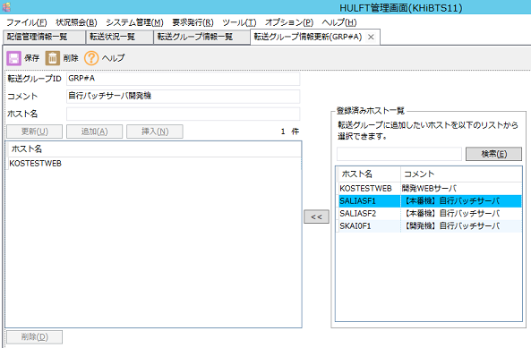


→

 |  |  | グループ：GRP#B
 |  |  |  | ホスト名=KOSTESTWEB を削除し、ホスト名=SALIASF1 を追加する。
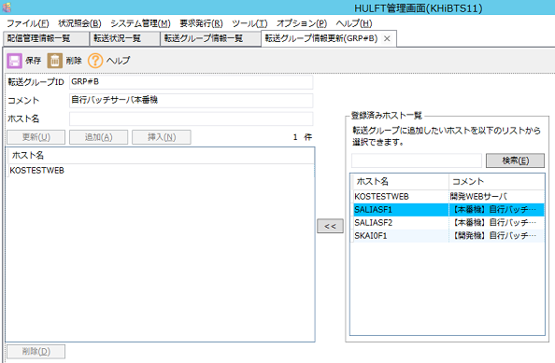
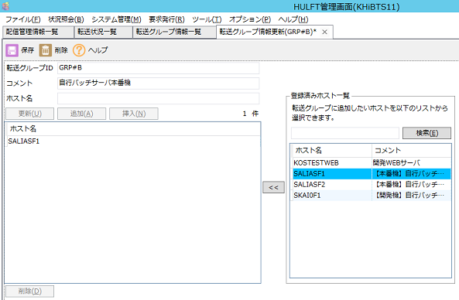

→

検印
実施者
 |  | (2)自行バッチ側

 |  |  | 情報系と同様に転送グループを情報系バッチサーバに変更する。

 |  |  | グループ：GRP#A、GRP#Bに対応した2種類
 |  |  |  | ホスト名=KHiWEBSV01 を削除し、ホスト名=KHiBTS11 を追加する。

 |  |  | 実施作業を運用G 岡本さんに依頼する。
 |  |  | ※情報系バッチサーバの詳細ホスト情報は登録済みの予定である。

検印
実施者
 | 12-2-04.ファイルを転送する。

 |  | (1)配信

 |  |  | 自行ﾊﾞｯﾁG 山中さんに作業を依頼する。

 |  |  | << 実施後確認事項 >>
 |  |  |  | ・HULFT転送結果を確認する。
 |  |  |  | ・配信ファイルが出来上がっていることを確認する。
 |  |  |  |  |  | ファイル更新日時
 |  |  |  |  |  | CTL1 ファイル内容（基準日）

 |  | (2)集信
検印
実施者
 |  |  | 情報系バッチサーバより以下のコマンドを実行する。

 |  |  | > D:\Bat\nbsend\nbsend.bat /P:FAKT451 /D:20160427 |  |  |  |  |  | ← /D:基準日 である。必要に応じ変更すること。

 |  |  | << 実施後確認事項 >>
 |  |  |  | ・バッチ実行ログを確認する。
 |  |  |  |  |  | D:\bat\nbsend\log\nbsend.log
 |  |  |  | ・HULFT転送結果を確認する。
 |  |  |  | ・集信ファイルが出来上がっていることを確認する。
 |  |  |  |  |  | 運用G 岡本さんに確認を依頼する。

検印
実施者
 | 12-2-05.HULFTの転送グループ設定を元に戻す。

 |  | (1)情報系側

 |  |  | バッチサーバのHULFT定義より転送グループを情報系テスト環境にする。
 |  |  | グループ：GRP#A
 |  |  |  | ホスト名=SALIASF1 を削除し、ホスト名=KOSTESTWEB を追加する。
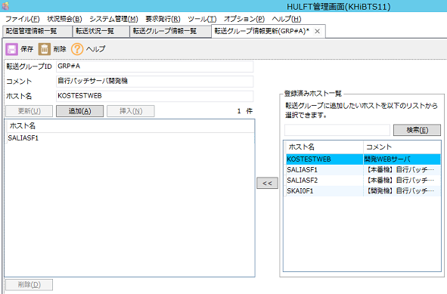


→

 |  |  | グループ：GRP#B
 |  |  |  | ホスト名=SALIASF1 を削除し、ホスト名=KOSTESTWEB を追加する。



→

 |  | (2)自行バッチ側

 |  |  | 情報系と同様に転送グループを情報系テストサーバに変更する。

 |  |  | グループ：GRP#A、GRP#Bに対応した2種類
 |  |  |  | ホスト名=KHiBTS11 を削除し、ホスト名=KHiWEBSV01 を追加する。

 |  |  | 実施作業を運用G 岡本さんに依頼する。

 | 12-2-06.関連する処理を開始する。

検印
実施者
 |  | (1)kos_load

 |  |  |  | サービスを開始する。（管理者権限で実行）

 |  |  |  |  | > pushd D:\nb_load\load_service
 |  |  |  |  | > start.bat

 |  |  |  | 処理が開始されたをログから確認する。

 |  |  |  |  | D:\nb_load\load_service\log\kos_load.log
検印
実施者
 |  | (2)配信ファイル同期処理

 |  |  |  | Jenkinsサーバにログインする。
 |  |  |  |  | [ジョブ（本番系）]-[nb-data-mirror-from-old-to-new]-[設定]
 |  |  |  |  | [ビルド・トリガ]にある[定期的に実行]をチェックする。
 |  |  |  |  | [適用]を押下する。

12_手順書(本番切替)
１2．HULFT設定(自行バッチ側切替)

 |  | 【本番切替手順】

 | 12-3-01.HULFTの転送グループ設定を変更する。

 |  | (1)情報系側

 |  |  | バッチサーバのHULFT定義より転送グループを自行バッチ本番環境にする。
 |  |  | グループ：GRP#A
 |  |  |  | ホスト名=KOSTESTWEB を削除し、ホスト名=SALIASF1 を追加する。

→

 |  |  | グループ：GRP#B
 |  |  |  | ホスト名=KOSTESTWEB を削除し、ホスト名=SALIASF1 を追加する。

→

 |  | (2)自行バッチ側

 |  |  | 情報系と同様に転送グループを情報系バッチサーバに変更する。

 |  |  | グループ：GRP#A、GRP#Bに対応した2種類
 |  |  |  | ホスト名=KHiWEBSV01 を削除し、ホスト名=KHiBTS11 を追加する。

 |  |  | 実施作業を運用G 岡本さんに依頼する。
 |  |  | ※情報系バッチサーバの詳細ホスト情報は登録済みの予定である。

